상품제안서
위생장갑 탑크린 반/반 100개 | 상품코드: F04014

 |  |  |  |  |  | 02-412-0044 | www.easy1.co.kr
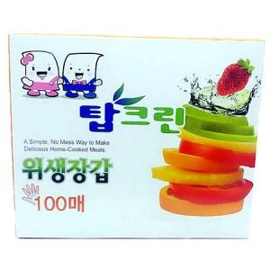

【상세/제작정보】

【인쇄/포장옵션】 | 스티커 / 포장불가능

【공급단가】 | 수량 | 300~ | 500~ | 1,000~ | 3,000~
*VAT별도 | 단가 | 870원 | 840원 | 810원 | 770원

【상품 URL】 | https://easy1.co.kr:443/src/goods_detail.php?gdno=4014

